ユーザーをCSVから取り込む
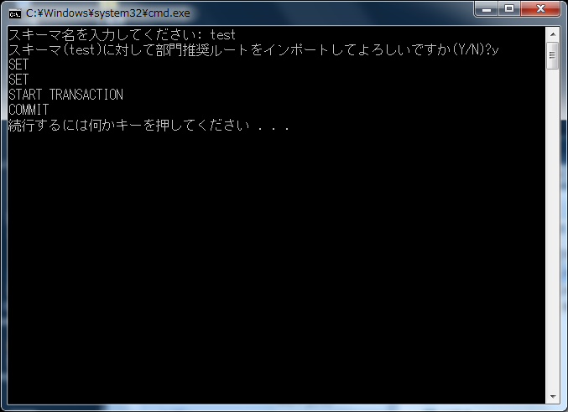
前提
 | 役割や部門等、紐付くマスターを事前に登録してください。
 | （登録しなくても部門推奨ルートだけ登録可能ですが、紐付は正常に行われません）
 | 画面から正規の手順で登録した時のチェックはかからないので、紐付等が間違っていてもそのまま登録されます。

 | 配布したbumon_suishou_route_oya.csvファイルの中身が登録する部門推奨ルート情報になっているので、任意で編集してください。
 | bumon_suishou_route_oya.csvの内容
 |  | CSV項目 | CSV項目 | 備考
 |  | denpyou_kbn | 伝票区分 | A001～A010
 |  | bumon_cd | 部門コード
 |  | edano | 枝番号 | 同一の伝票区分、部門コードでは、一意の連番で登録してください。
 |  | kingaku_from | 金額開始 | デフォルトの場合、「1」で登録してください。
 |  | kingaku_to | 金額終了 | デフォルトの場合、「999999999999」で登録してください。
 |  | yuukou_kigen_from | 有効期限開始日 | yyyy/mm/dd形式で※登録日でよい
 |  | yuukou_kigen_to | 有効期限終了日 | yyyy/mm/dd形式で※無期限なら9999/12/31
 |  | touroku_user_id | 登録ユーザーID | 「tool」
 |  | touroku_time | 登録日時 | 「yyyy/mm/dd 00:00:01」形式※yyyy/mm/ddは登録日
 |  | koushin_user_id | 更新ユーザーID | 「tool」
 |  | koushin_time | 更新日時 | 「yyyy/mm/dd 00:00:01」形式※yyyy/mm/ddは登録日

 | 配布したbumon_suishou_route_ko.csvファイルの中身が登録する部門推奨ルートの承認者（役割）情報になっているので、任意で編集してください。
 | bumon_suishou_route_ko.csvの内容
 |  | CSV項目 | CSV項目 | 備考
 |  | denpyou_kbn | 伝票区分 | bumon_suishou_route_oya.csvファイルの伝票区分、部門コード、枝番号を登録してください。
 |  | bumon_cd | 部門コード
 |  | edano | 枝番号
 |  | edaedano | 枝枝番号 | 同一の伝票区分、部門コード、枝番号では、一意の連番で登録してください。
 |  | bumon_role_id | 部門ロールID | システム内部で採番されるコードです。役割変更画面を開いた時のURLで「bumonRoleId=XXXXX」と出ているXXXXXです。
 |  | shounin_shori_kengen_no | 承認処理権限番号 | 承認処理権限を指定する番号です。
 |  |  |  | 「データアクセス一覧」より、「承認処理権限」を開き、該当の承認処理権限番号を登録してください。
 |  | gougi_pattern_no | 合議パターン番号 | 合議のパターンを指定する番号です。
 |  |  |  | 「データアクセス一覧」より、「合議パターン親」を開き、該当の合議パターン番号を登録してください。該当するものがなければ空
 |  | gougi_edano | 合議枝番 | 合議が無いときは空、合議があるときで順次処理の場合は1、合議があるときで並列承認の場合は1,2,3,,,のように並列処理内の
 |  |  |  | 通番を指定します。
 |  | touroku_user_id | 登録ユーザーID | 「tool」
 |  | touroku_time | 登録日時 | 「yyyy/mm/dd 00:00:01」形式※yyyy/mm/ddは登録日
 |  | koushin_user_id | 更新ユーザーID | 「tool」
 |  | koushin_time | 更新日時 | 「yyyy/mm/dd 00:00:01」形式※yyyy/mm/ddは登録日

実行手順

 | １．Cドライブ配下の任意フォルダにbumonsuishou_import フォルダをコピーしてください。

 | ２．import_bumon_suishou_route.batを管理者権限で実行してください。
 |  | スキーマ名を入力して、その後「y」を入力すると実行されます。

 | ３．部門推奨ルートを削除する場合、delete_bumon_suishou_route.batを実行してください。
 |  | ※全データが削除されますのでご注意ください。

 | import_bumon_suishou_route.bat実行時イメージ

